単体試験_画像
単体試験項目書 |  | システム名 | サブシステム名 | 試験対象
 |  | Gips実践演習 | 模擬試験Webアプリ | 試験選択画面
No. | 項目 | 画像 |  |  | 説明
1 | 初期表示 | 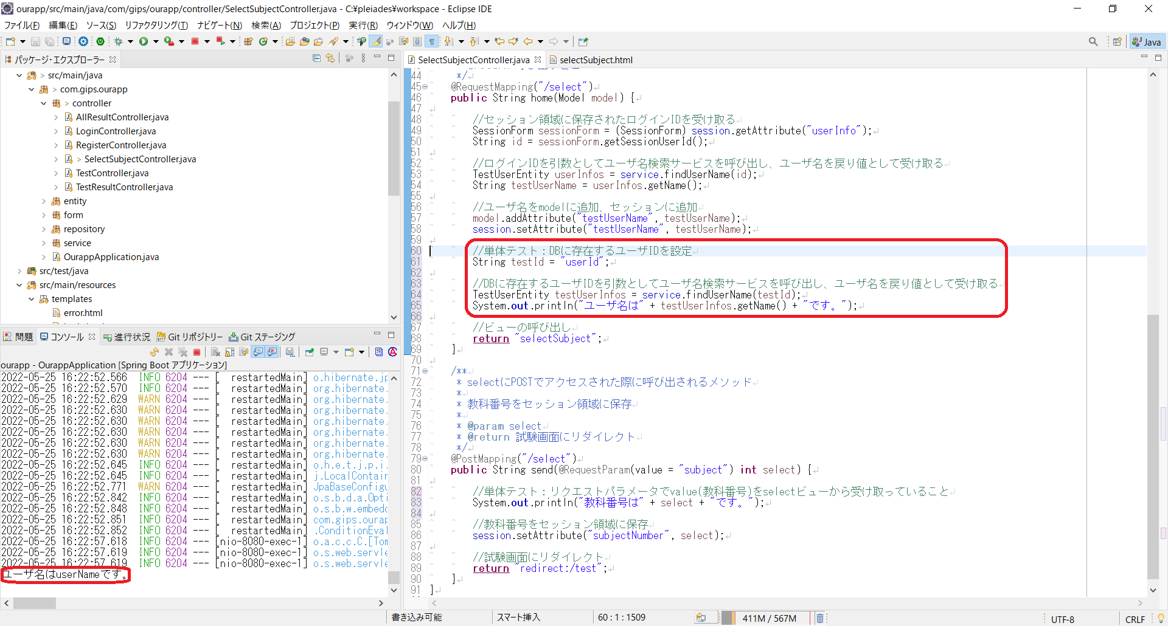 |  |  | ユーザIDに対応するユーザ名をDBから呼び出している
2 | 試験選択 正常 | 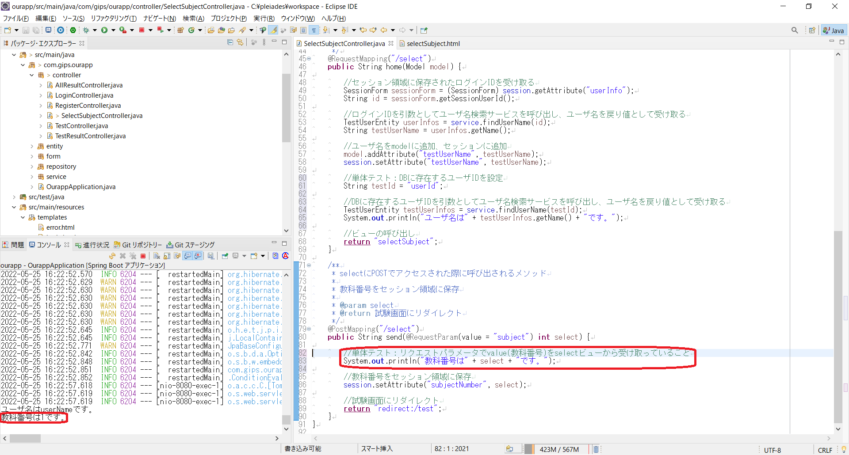 |  |  | リクエストパラメータでvalue(教科番号)をselectビューから受け取っている
 |  | 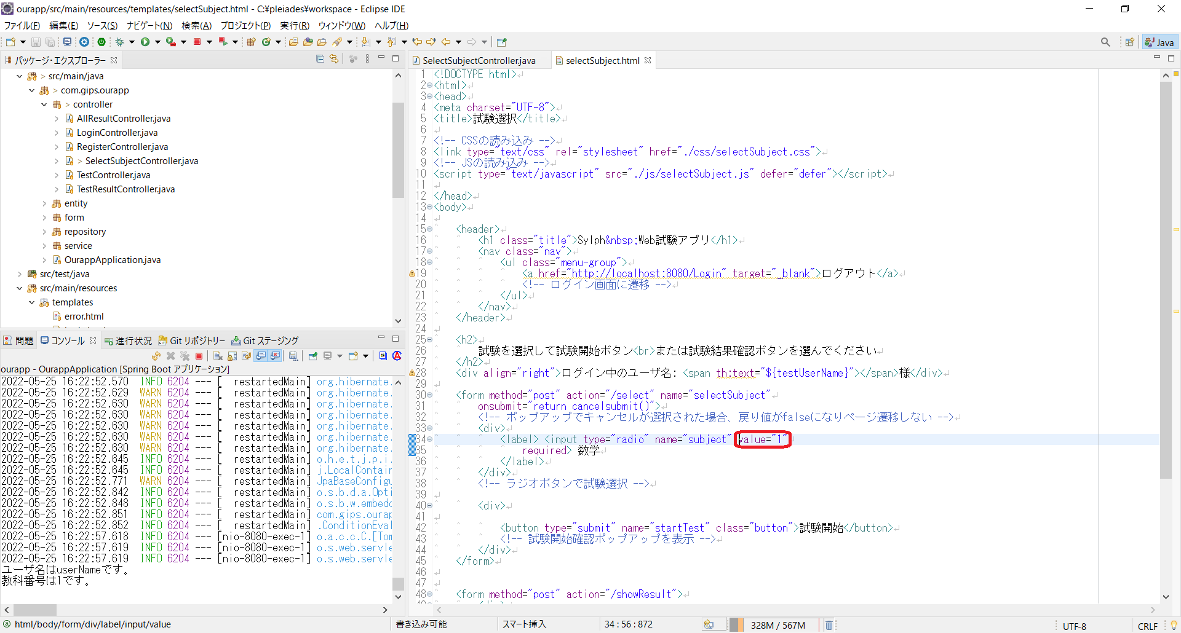
3
4
5
6
7
8
9
10

結合試験_画像
結合試験項目書 |  | システム名 | サブシステム名 | 試験対象
 |  | Gips実践演習 | 模擬試験Webアプリ | 試験選択画面
No. | 項目 | 画像 |  |  | 説明
1 | 初期表示 |  |  |  | (i)DBには ユーザID：userId ユーザ名：userName パスワード：password が登録されている
 |  |  |  |  | (ii)上記のユーザ情報（ユーザID：userId、パスワード：password）を使用してログイン
②
①
 |  |  |  |  | (iii) ①ログインIDに対応したユーザ名が表示されている ②ラジオボタンが未選択状態
2 | 試験選択① 正常 |  |  |  | (i)ラジオボタンで数学を選択、試験開始ボタンをクリック、ポップアップでOKをクリック
 |  | 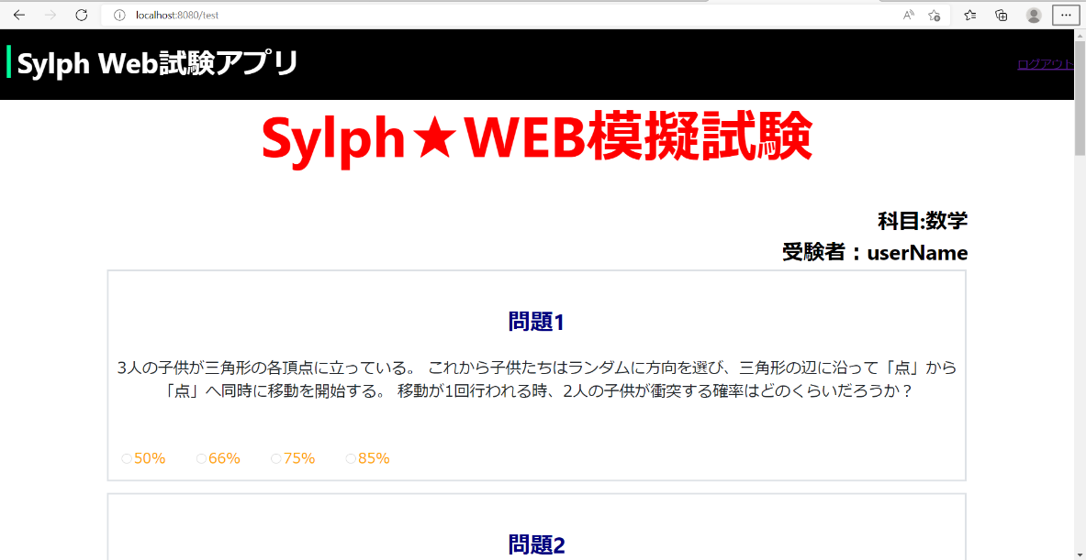 |  |  | (ii) ①試験画面に遷移
①
3 | 試験選択② 未選択 |  |  |  | (i)ラジオボタンで数学を未選択、試験開始ボタンをクリック (ii) ①エラーメッセージ「これらのオプションのうち、いずれかを選択してください。」が表示される
4 | 試験選択③ ポップアップキャンセル |  |  |  | (i)ラジオボタンで数学を選択、試験開始ボタンをクリック、ポップアップでキャンセルをクリック
 |  |  |  |  | (ii) ①試験画面に遷移せず、試験選択画面に留まる
5 | ログアウトリンク |  |  |  | (i)ログアウトリンクをクリック
 |  |  |  |  | (ii) ①ログイン画面に遷移
6 | 試験結果確認リンク |  |  |  | (i)試験結果確認ボタンをクリック
 |  | 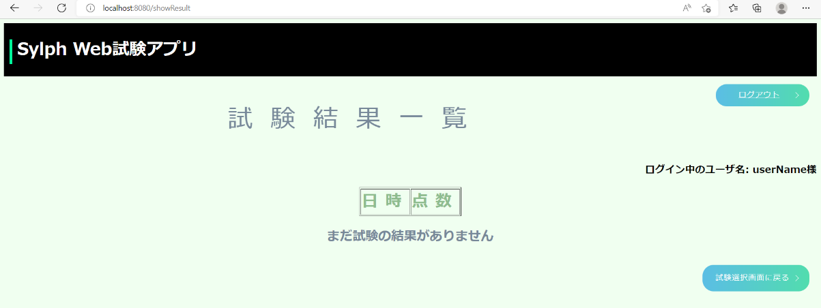 |  |  | (ii) ①試験結果確認画面に遷移
7
8
9
10

